상품제안서
탁상 2단 달력 305*110 (플래너형/독판 주문제작) | 상품코드: S43707

 |  |  |  |  |  |  | 02-713-8555 | www.synergygift.co.kr
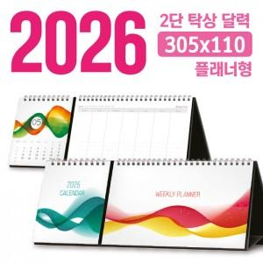

【상세/제작정보】

【인쇄/포장옵션】 | 풀칼라 / 달력봉투

【공급단가】 | 수량 | 100~ | 300~ | 500~ | 1,000~ | 3,000~
*VAT별도 | 단가 | 7,150원 | 4,330원 | 3,520원 | 2,880원 | 2,590원

【상품 URL】 | https://www.synergygift.co.kr:443/src/goods_detail.php?gdno=43707

